Abb. A4-4A
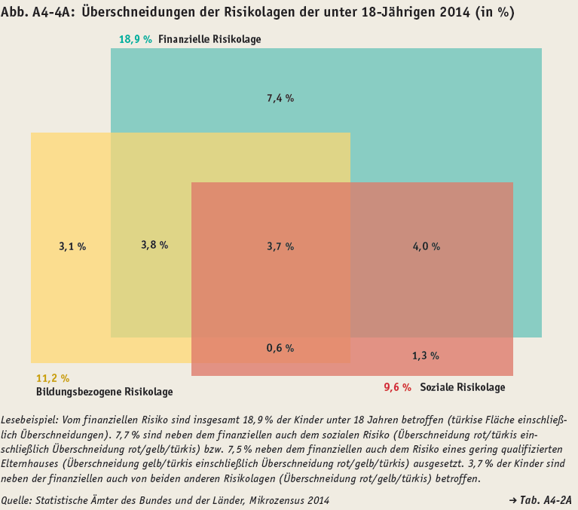
Zurück zum Inhalt

